LOTE - Caixinhas de Som
LOTE |  |  |  |  |  |  |  |  | DISTRIBUIÇÃO DE VOLUMES
Foto | Código | Modelo/Descrição | Tam. | Peso | Estoque | Valor Un. | TOTAIS | Volumes | volume | volume | volume | volume | volume | volume
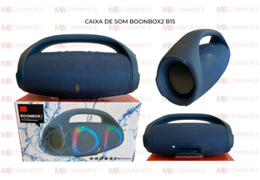 | B15 | CAIXA DE SOM ACÚSTICA BOONBOX2 B15 |  |  | 42 |  |  | 3 | 20 | 12 | 10
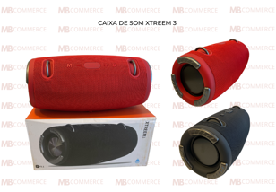 | XTREEME3 | CAIXA DE SOM ACÚSTICA XTREME3 |  |  | 67 |  |  | 4 | 20 | 20 | 20 | 7
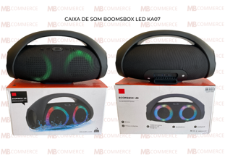 | KA07 | CAIXA DE SOM ACÚSTICA BOOMSBOXLED KA07 |  |  | 8 |  |  | 1 | 8
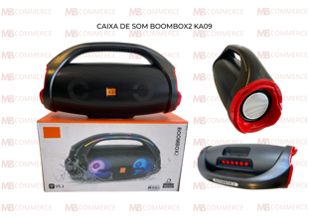 | KA09 | CAIXA DE SOM ACÚSTICA BOONBOX2 KA09 |  |  | 9 |  |  | 1 | 9
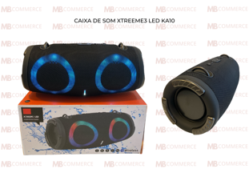 | KA10 | CAIXA DE SOM ACÚSTICA XTREEM3LED KA10 |  |  | 5 |  |  | 1 | 5
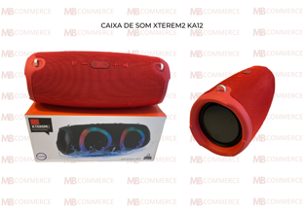 | KA12 | CAIXA DE SOM ACÚSTICA XTREREM2 KA12 |  |  | 7 |  |  | 1 | 7
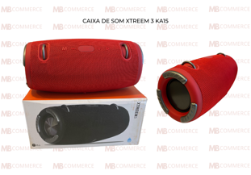 | KA15 | CAIXA DE SOM ACÚSTICA XTREEM3 KA15 |  |  | 9 |  |  | 1 | 9
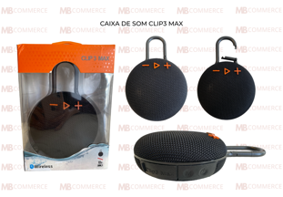 | Clip 3 max | CAIXA DE SOM ACÚSTICA CLIP3MAX |  |  | 78 |  |  | 2 | 60 | 18
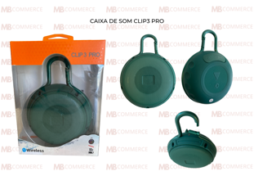 | Clip 3 pro | CAIXA DE SOM ACÚSTICA CLIP3PRO |  |  | 45 |  |  | 1 | 45
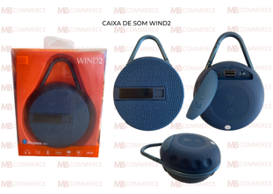 | WIND2 | CAIXA DE SOM ACÚSTICA WIND2 |  |  | 56 |  |  | 1 | 56
 | WIND3 | CAIXA DE SOM ACÚSTICA WIND3 |  |  | 43 |  |  | 1 | 43
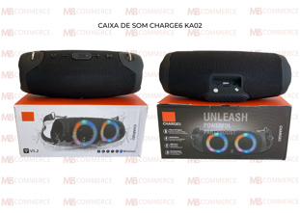 | KA02 | CAIXA DE SOM ACÚSTICA CHARGE6 KA02 |  |  | 37 |  |  | 1 | 37
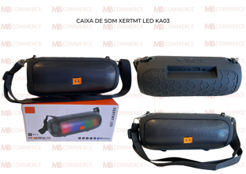 | KA03 | CAIXA DE SOM ACÚSTICA XERTMT LED KA03 |  |  | 22 |  |  | 1 | 22
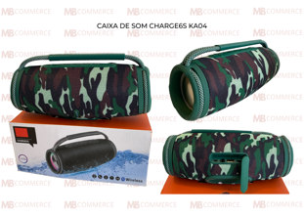 | KA04 | CAIXA DE SOM ACÚSTICA CHARGE6S KA04 |  |  | 12 |  |  | 1 | 12
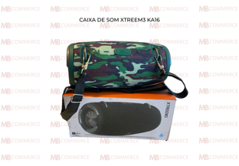 | KA16 | CAIXA DE SOM ACÚSTICA XTREEM3 KA16 |  |  | 12 |  |  | 1 | 12

 | TOTAIS |  |  |  | 452 | R$ - |  | 21

